상품제안서
[보만] USB충전식 미니 무선고데기 | 상품코드: F14027

 |  |  |  |  |  |  | 02-412-0044 | www.easy1.co.kr
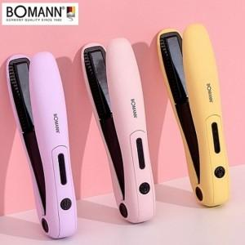

【상세/제작정보】

【인쇄/포장옵션】 | 스티커 / 별도문의

【공급단가】 | 수량 | 50~ | 100~ | 500~ | 1,000~ | 2,000~
*VAT별도 | 단가 | 21,920원 | 21,560원 | 21,010원 | 20,640원 | 20,100원

【상품 URL】 | https://easy1.co.kr:443/src/goods_detail.php?gdno=14027

